Sheet1
Scene No. | 1
Quest Title | 传说中的兵马俑
Quest Log | 完成任务
Map No. | 17
 | 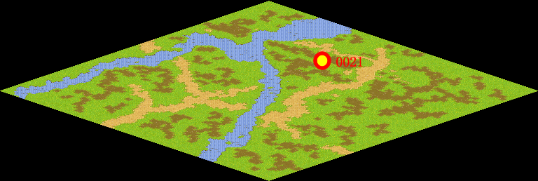
NPC No. | 21
Condition
Dialog | 这真的是兵马俑，太好了。谢谢你。
Select | 1：完成，2：取消
Result | 1 :关闭对话框 消除Qlog-0085-000 , 2 : 关闭对话框

NPC No.
Condition
Dialog
Select
Result

ScriptFile | Qlog-0085-001.scr
 | Q0021-0085-001.scr

